Tabelle1
Trainingsplanung Regio U15-U21, Jan-März 2026
<
Belastung | Woche | Rackethandling | Doppel | Einzel | Aufteilung Kondi | Athletik | Mental | *
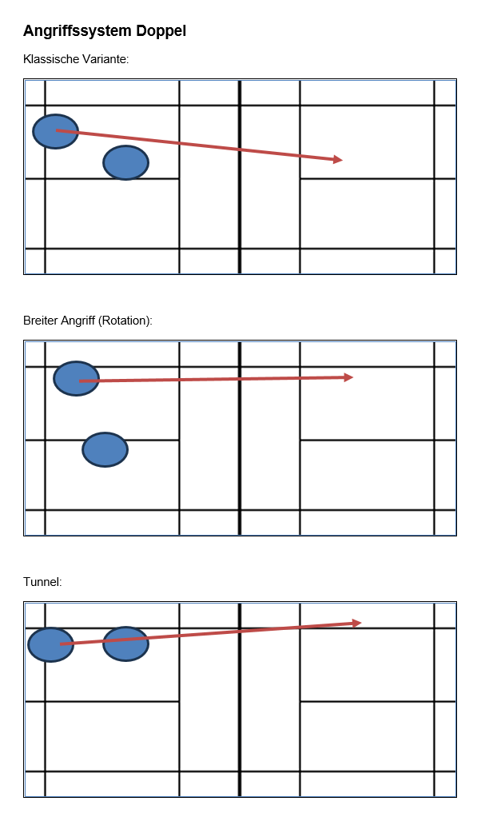
= Intensität x Trainings-umfang |  | 1) flaches Spiel in Tempo und Richtung variieren ohne Fehler, Shuttles früh nehmen 2) Doppel kurze Service- Returns variantenreicher zurückspielen+FU+3. Schlag kluge Varianten 3) Spinshots | 1) Mittelfeld/flaches Spiel kontrollieren, gerade und cross-Schläge gezielt einsetzen. Druck in den Schlägen an Situation anpassen 2) HiFe Angriff fehlerlos mit vielen Variationen (Richtung, Stärke 70/80% Schläge und Winkel) spielen 3) variantenreiche Abwehr in den freien Raum + FU (Seitenwechsel, in Angriff übergehen/Konter) | 1) in der neutrale Zone ohne Fehler lange Ballwechsel spielen, trotzdem das Tempo halten und Fokus Präzision 2) Im HiFe ansatzlos (Richtung/Tempo/Schnitt) nach unten spielen, FU und früh am Netz variantenreich den Druck aufrecht halten oder weiter aufbauen (ger/cross). Aufbaumuster trainieren. | Damit die SpielerInnen nicht nur 1x pro Woche Athletik traineren, schlägt Ayla Folgendes vor: integrierte Blöcke von je 10-15' in den Trainings Montag --> Rumpfkraft Dienstag --> Beinkraft/Sprünge Mittwoch --> Physioprogramm Donnerstag = Athletik mit Ayla Freitag/Samstag --> Agility/Mobility | 1) Schnelligkeitsausdauer --> lange Ballwechsel mit gutem Tempo a:20-30" (75%) b:30-45'' (50%) 2) Laufübungen mit gleichem Intervall und Körperspannung/Rumpfkraft halten | Visualisieren: ansatzlose Schläge Angriffsmuster (über 3-4 Schläge aufbauen) Schläge "lesen" (z.B. mit Video)
 | bis 11.1. sbjs Arlesh. |  | 2 | 1
 | bis 18.1 | 1+3 | 2 | 1
 | bis 25.1 | 1+3 | 2+3 | 1
 | bis 1.2. int.T. U15 Strasb. | 1+3 | 2+3 | 1
 | bis 8.2 Ferien Bern | 1+3 | 2+3 | 2
 | bis 15.2. | 2 | 1 | 2
 | bis 22.2. | 2 | 1 | 2
 | bis 1.3. | 2 | 1 | 1+2 kombiniert |  | 1
 | bis 8.3. sbjs Uzwil | 2 | 1 | 1+2 kombiniert |  | 1
 | bis 15.3. swiss Open | 2+3 kombiniert | 1 bis 3 kombiniert | 1+2 kombiniert |  | 1
 | bis 22.3. bbjm | 2+3 kombiniert | 1 bis 3 kombiniert | 1+2 kombiniert |  | 1
 | bis 29.3. BRB Finaltag | 2+3 kombiniert | 1 bis 3 kombiniert | Matches
 | 6.4. 14.-17. 18./19. | Ostern Ferien FTT sbjs Vevey
** Hier zeigt die graue Fläche die Hauptthemen der Woche an
**Schulferienzeit |  | Abkürzungen
*hohe Intensität, viel Train.-Umfang |  | Vh | Vorhand
 |  | Rh | Rückhand
 |  | ku - la | kurz - lang
 |  | s - s | seite - seite
 |  | li - re | links -rechts
 |  | sw | seitwärts
 |  | v - h | vorne - hinten
 |  | ger - cr | gerade - cross
 |  | VSS | Vorspannungssprung
 |  | HiFe - MiFe - VoFe | Hinterfeld-Mittelfeld-Vorderfeld
 |  | Tp | Treffpunkt
 |  | SZ | Spielzentrum
 |  | FU | Follow-up (Nachfolgehandlung)
 |  | Pos / A-Pos | Position / Ausgangsposition (Racket)
 |  | D | Drop
 |  | gez.D | gezogener
 |  | geschn D | geschnittener Drop
 |  | Sm | Smash
 |  | SmA | Smashabwehr
 |  | Cl | Clear
 |  | A-Cl | Angriffsclear
 |  | V-Cl | Vereidigungsclear
 |  | dr | Drive
 |  | Nd | Netzdrop
 |  | Serv - Ret | Service - Return
 |  | töt | töten
 |  | L | Lob
 |  | LT | Lauftechnik
 |  | Off.Z./neutr.Z./def.Z. | Offensive/neutrale/defensive Zone

